Sheet1
链家成交

序号 | 建筑面积 | 楼层 | 成交价 | 成交单价 | 朝向 | 装修 | 成交日期
1 | 144.81 | 10/17 | 307 | 21200.00 | 南 | 精装 | 2022-08-10
2 | 90.01 | 13/14 | 257.5 | 28608.00 |  | 精装 | 2022-08-09
3 | 141.27 | 7/17 | 245 | 17343.00 | 北 | 精装 | 2022-07-09
4 | 108.57 | 5/17 | 207.8 | 19140.00 | 南 | 精装 | 2022-07-03
5 | 57.41 | 3/12 | 80 | 13935.00 | 西 | 精装 | 2022-07-01
6 | 146.05 | 4/15 | 243.5 | 16672.00 | 北 | 精装 | 2022-06-11
7 | 70.58 | 6/25 | 95.5 | 13531.00 |  | 精装 | 2022-04-25
8 | 75.67 | 10/25 | 95 | 12555.00 |  | 精装 | 2022-04-06
9 | 70.58 | 2/25 | 94 | 13318.00 |  | 精装 | 2022-03-23
10 | 108.43 | 8/17 | 206.7 | 19063.00 | 南 | 精装 | 2022-02-27
11 | 148.65 | 9/17 | 285 | 19173.00 | 北 | 精装 | 2021-12-30
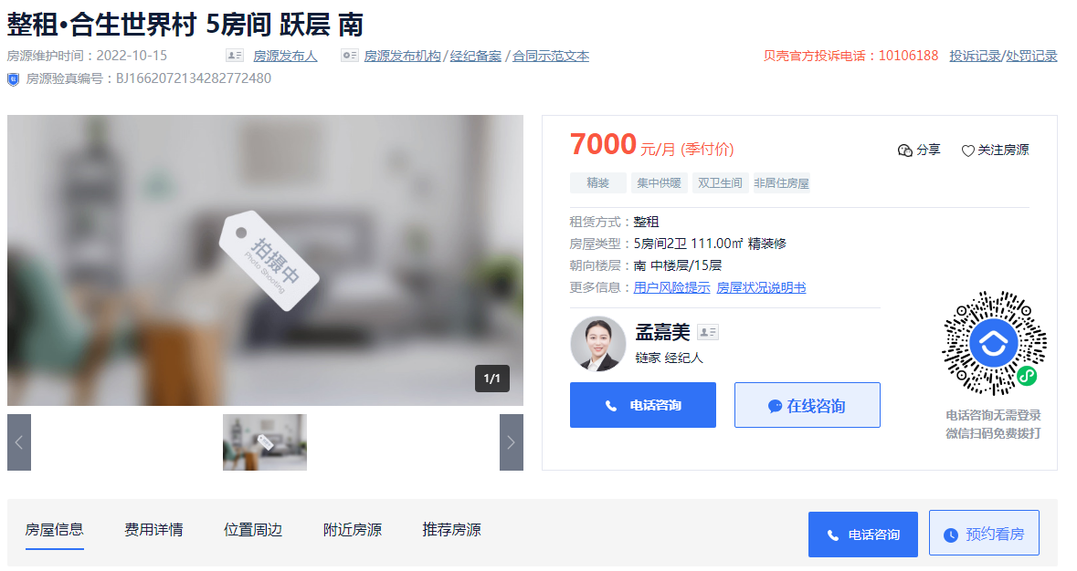
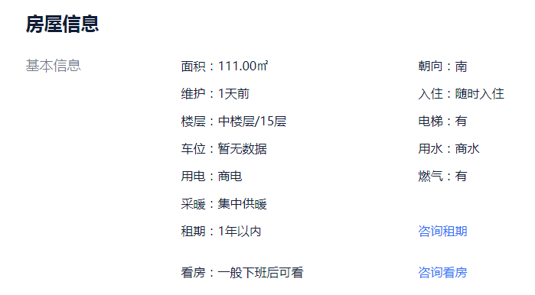

 |  |  |  |  |  |  |  | 63.00

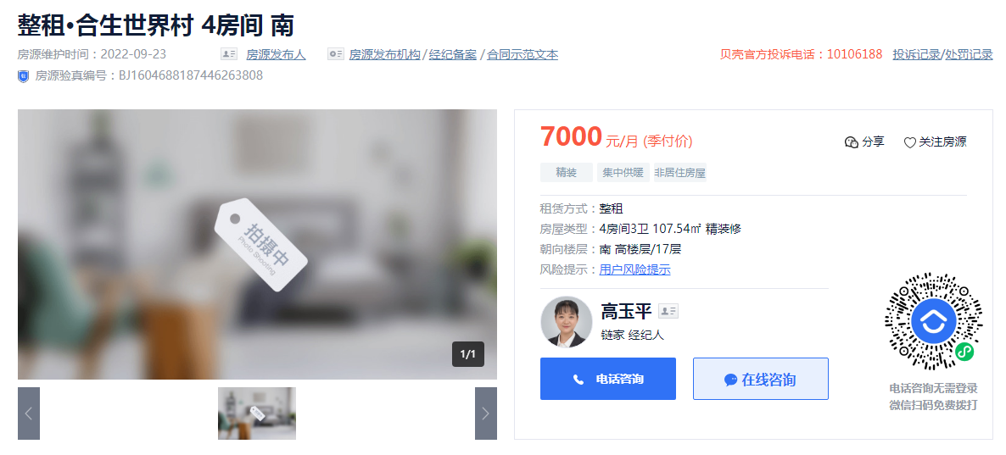
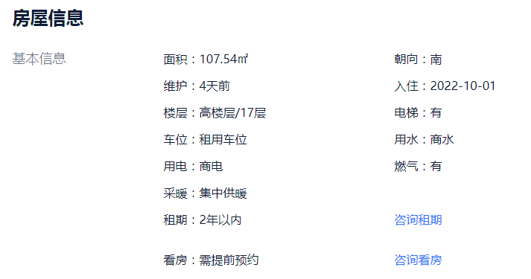

 |  |  |  |  |  |  |  | 65.00

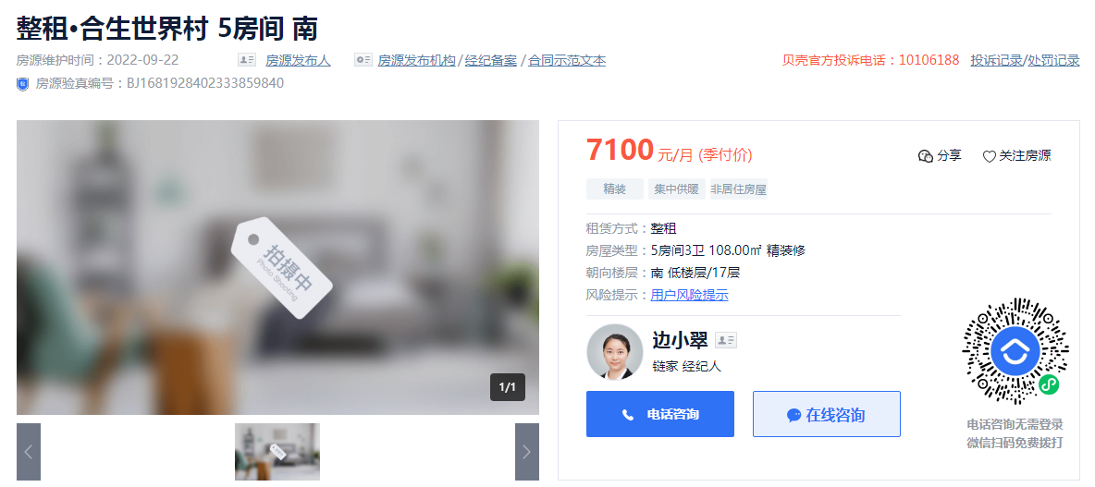
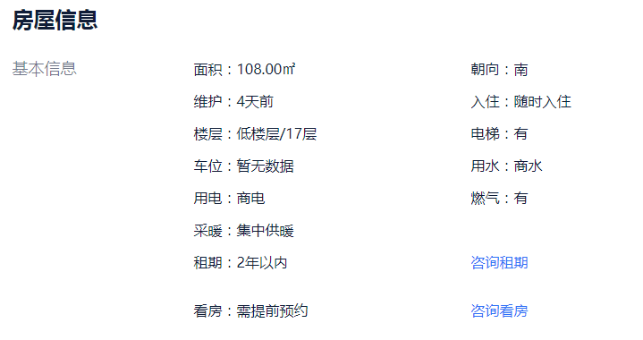

 |  |  |  |  |  |  |  | 66.00

